Push List REV3
PUSH LIST — SERVIÇOS DAENG | ASU JUNDIAÍ (26001) | OTZ Engenharia × Messer Gases for Life
Ref: CLM-216 | Contratada: Andrade e Rocha (DAENG) | Gerenciadora: OTZ Engenharia — GPLAN | Levantamento: 02/07/2026 | REV3 — 11/07/2026 | Elaborado por: Ilson do Santos Azevedo / Supervisor de Planejamento
#Card | Área | Local Nº | Nome do Local | Foto ANTES | # Ativ. | Disciplina | Atividade / Descrição | Peso | Status | Conclusão | Avanço (%)
1 | Junção ASU × CDC | 01 | Junção ASU × CDC | 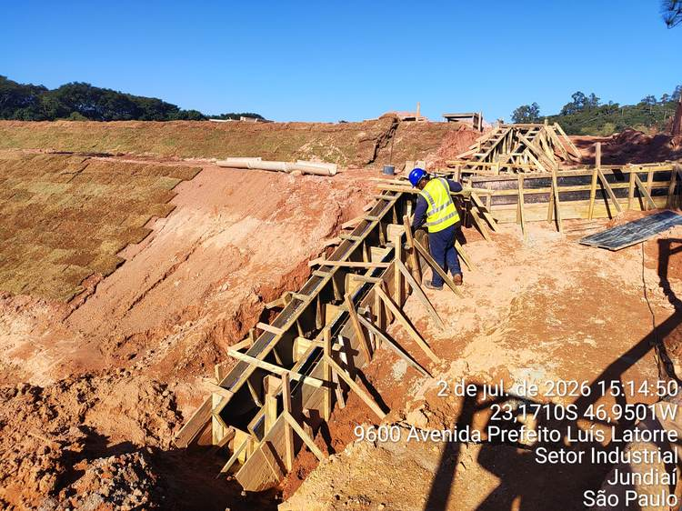 | 1 | Macrodrenagem | Desforma da Escada 1 | 5 | Concluída | 33.3% | 78.3%
 |  |  |  |  | 2 | Macrodrenagem | Recolocação da canaleta na Berma da escada | 3 | Concluída
 |  |  |  |  | 3 | Macrodrenagem | Acabamento final da superfície da escada (nata de cimento) | 5 | Pendente
 |  |  |  |  | 4 | Terraplanagem | Recomposição do talude / recompactação do solo próximo à Escada 1 | 5 | Concluída
 |  |  |  |  | 5 | Plantio de Grama | Plantio de grama na região da Escada 1 | 3 | Concluída
 |  |  |  |  | 6 | Geral / 5S | Limpeza geral e reorganização da área | 2 | Concluída
2 | Canaleta — Escada 1 | 02 | Canaleta — Escada 1 | 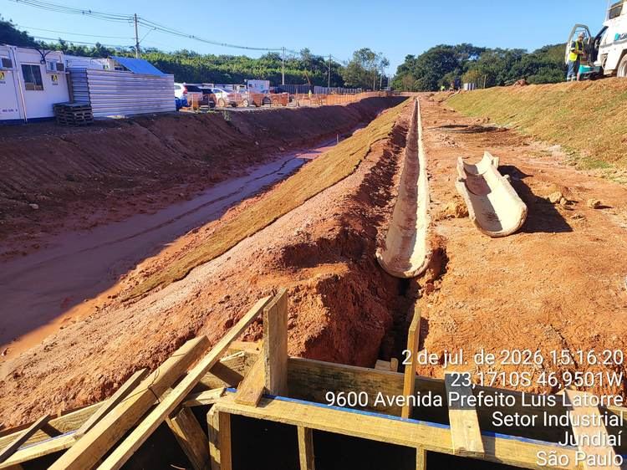 | 1 | Macrodrenagem | Recomposição do solo e compactação na região da canaleta de interligação | 3 | Concluída | 25.0% | 100.0%
 |  |  |  |  | 2 | Macrodrenagem | Corte da crista do talude para padronização da Berma da calha | 2 | Concluída
 |  |  |  |  | 3 | Plantio de Grama | Plantio de grama da base até a crista do talude | 3 | Concluída
 |  |  |  |  | 4 | Geral / 5S | Limpeza geral e reorganização da área | 2 | Concluída
3 | Talude / Berma / Platô — Portaria Provisória | 03 | Talude / Berma / Platô — Portaria Provisória | 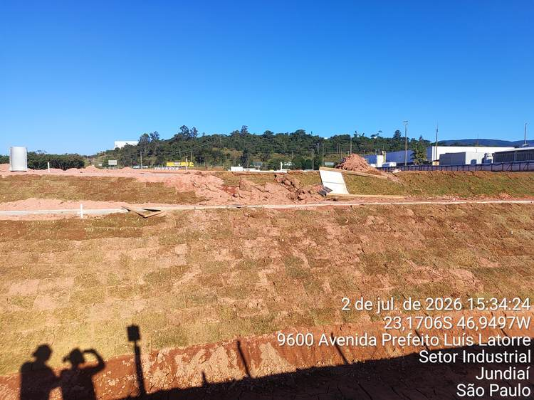 | 1 | Terraplanagem | Recomposição do talude / compactação do platô | 3 | Concluída | 66.7% | 100.0%
 |  |  |  |  | 2 | Plantio de Grama | Replantio de grama no talude (trecho com lacunas de solo exposto) | 3 | Concluída
 |  |  |  |  | 3 | Terraplanagem | Acerto do terreno superficial da Berma | 2 | Concluída
 |  |  |  |  | 4 | Terraplanagem | Acerto do terreno superficial do platô | 2 | Concluída
 |  |  |  |  | 5 | Macrodrenagem | Aterrar e compactar as laterais da canaleta da Berma | 2 | Concluída
 |  |  |  |  | 6 | Macrodrenagem | Rejuntamento com argamassa mista (traço 1:3) nas canaletas | 3 | Concluída
 |  |  |  |  | 7 | Macrodrenagem | Recolocação da placa de obra | 2 | Concluída
 |  |  |  |  | 8 | Macrodrenagem | Remoção do excedente de terra do platô | 4 | Concluída
 |  |  |  |  | 9 | Geral / 5S | Limpeza geral e reorganização da área | 2 | Concluída
4 | Área Perimetral da Escada 2 | 04 | Área Perimetral da Escada 2 | 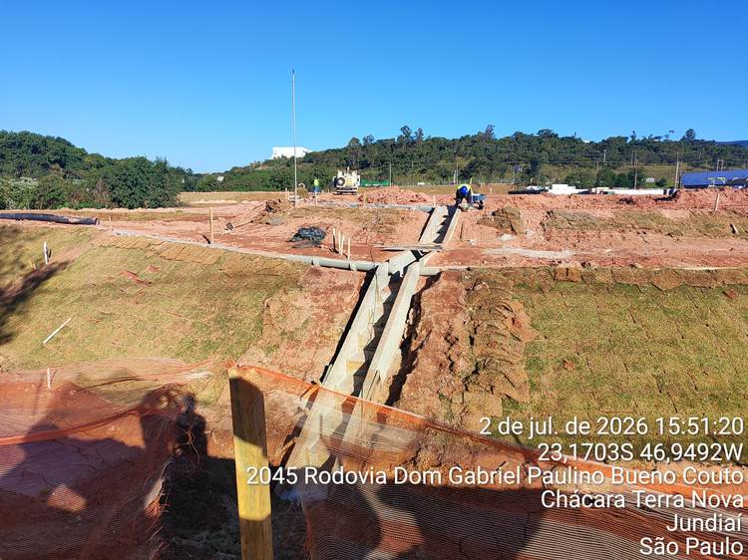 | 1 | Terraplanagem | Acerto e aterro no platô abaixo da berma (laterais da Escada 2) com compactação | 5 | Concluída | 22.2% | 85.7%
 |  |  |  |  | 2 | Macrodrenagem | Rejuntamento (traço 1:3) na canaleta da berma + compactação das laterais | 5 | Concluída
 |  |  |  |  | 3 | Terraplanagem | Recomposição do talude / recompactação do solo em relação ao platô | 5 | Concluída
 |  |  |  |  | 4 | Macrodrenagem | Nivelamento do platô — canaleta: aterro, compactação e cimentação (traço 1:3) | 5 | Pendente
 |  |  |  |  | 5 | Plantio de Grama | Replantio de grama em toda a região perimetral da Escada 2 | 3 | Concluída
 |  |  |  |  | 6 | Plantio de Grama | Replantio de grama nas laterais da escada e das canaletas | 3 | Concluída
 |  |  |  |  | 7 | Geral / 5S | Remoção do excedente de terra do platô | 4 | Concluída
 |  |  |  |  | 8 | Geral / 5S | Remoção das estacas de madeira | 3 | Concluída
 |  |  |  |  | 9 | Geral / 5S | Limpeza geral e reorganização da área | 2 | Concluída
5 | Talude em Curva — Escada 2 | 05 | Talude em Curva — Escada 2 | 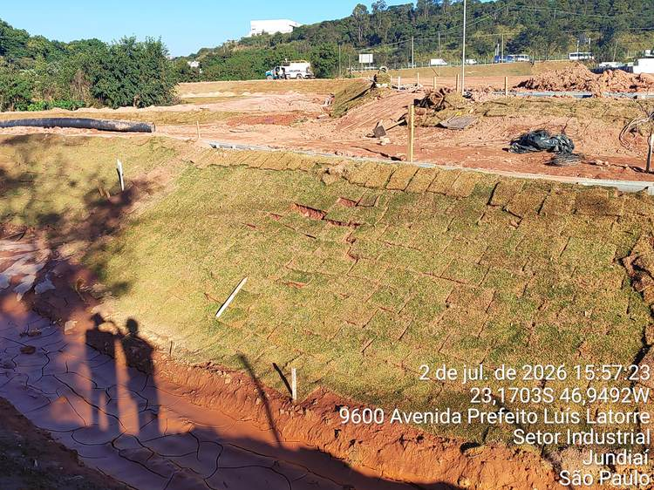 | 1 | Plantio de Grama | Remoção das placas de grama deslocadas do talude | 3 | Concluída | 0.0% | 100.0%
 |  |  |  |  | 2 | Terraplanagem | Recomposição do solo e recompactação do talude | 3 | Concluída
 |  |  |  |  | 3 | Plantio de Grama | Replantio de grama em todo o talude em curva | 3 | Concluída
 |  |  |  |  | 4 | Geral / 5S | Limpeza geral e reorganização da área | 2 | Concluída
6 | Superfície da Berma — Cota 691 | 06 | Superfície da Berma — Cota 691 | 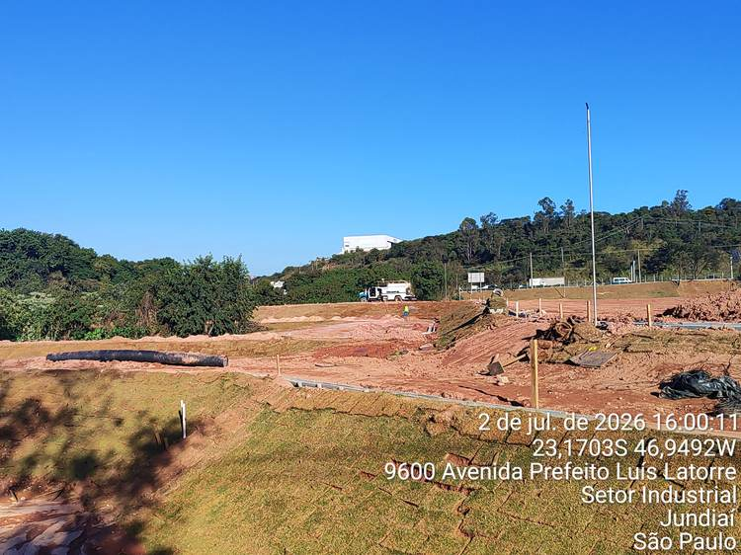 | 1 | Macrodrenagem | Remoção de todo o solo excedente das atividades de macrodrenagem da Berma | 5 | Concluída | 33.3% | 100.0%
 |  |  |  |  | 2 | Macrodrenagem | Remoção das sobras de canaleta e demais materiais residuais | 2 | Concluída
 |  |  |  |  | 3 | Geral / 5S | Organização e limpeza geral da área da Berma (cota 691) | 2 | Concluída
7 | Superfície da Berma — Cota 691 | 06 | Superfície da Berma — Cota 691 | 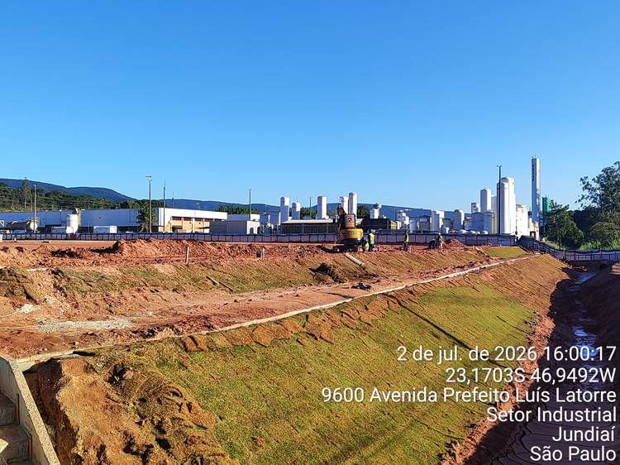 | 1 | Macrodrenagem | Remoção de todo o solo excedente das atividades de macrodrenagem da Berma | 5 | Concluída | 33.3% | 100.0%
 |  |  |  |  | 2 | Macrodrenagem | Remoção das sobras de canaleta e demais materiais residuais | 2 | Concluída
 |  |  |  |  | 3 | Geral / 5S | Organização e limpeza geral da área da Berma (cota 691) | 2 | Concluída
8 | Talude do Platô — Frente à Bacia | 07 | Talude do Platô — Frente à Bacia | 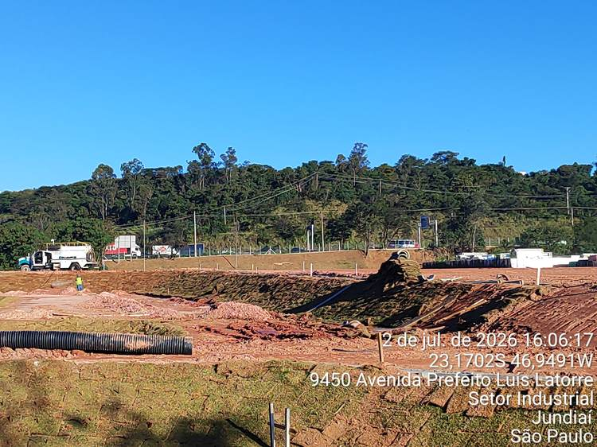 | 1 | Plantio de Grama | Replantio de toda a grama no talude do platô em frente à bacia | 3 | Concluída | 75.0% | 100.0%
 |  |  |  |  | 2 | Geral / 5S | Remoção do entulho das canaletas | 2 | Concluída
 |  |  |  |  | 3 | Geral / 5S | Remoção de madeira | 2 | Concluída
 |  |  |  |  | 4 | Geral / 5S | Remoção de grama excedente e limpeza geral da área | 2 | Concluída
9 | Escada 3 — Portaria Definitiva do Projeto ASU | 08 | Escada 3 — Portaria Definitiva do Projeto ASU | 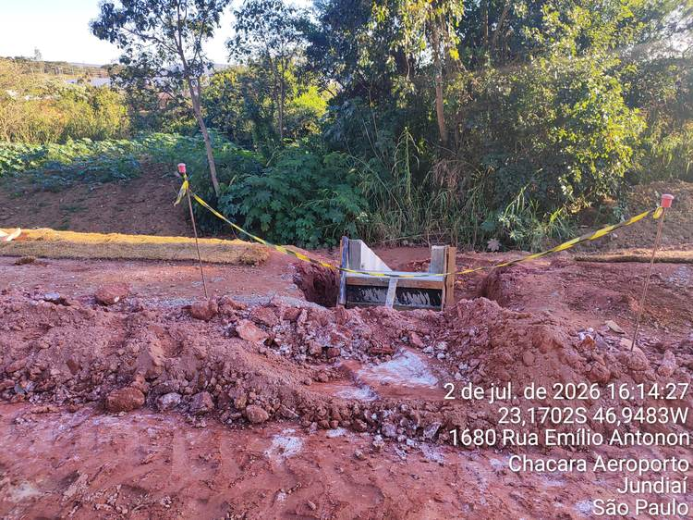 | 1 | Macrodrenagem | Desforma da Escada 3 | 4 | Concluída | 0.0% | 73.9%
 |  |  |  |  | 2 | Macrodrenagem | Reaterro com compactação das faces laterais da Escada 3 | 5 | Concluída
 |  |  |  |  | 3 | Macrodrenagem | Nivelamento com aterro na parte frontal da escada em relação à rua | 5 | Concluída
 |  |  |  |  | 4 | Macrodrenagem | Aplicação de argamassa superficial de regularização da Escada 3 | 4 | Pendente
 |  |  |  |  | 5 | Plantio de Grama | Recomposição de grama nas áreas adjacentes à Escada 3 | 3 | Concluída
 |  |  |  |  | 6 | Geral / 5S | Limpeza geral e remoção de entulho e resíduos de concretagem | 2 | Pendente
10 | Canaleta da Berma — Curva da Bacia | 09 | Canaleta da Berma — Curva da Bacia (Escada 3) | 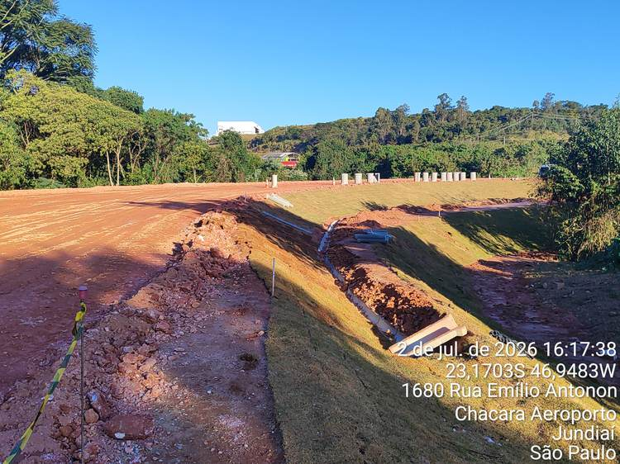 | 1 | Macrodrenagem | Remoção das canaletas da berma instaladas com problema de nivelamento | 5 | Concluída | 0.0% | 93.1%
 |  |  |  |  | 2 | Macrodrenagem | Nivelamento superficial da base da vala da berma | 5 | Concluída
 |  |  |  |  | 3 | Macrodrenagem | Acerto do nível e compactação da Berma em relação à canaleta | 5 | Concluída
 |  |  |  |  | 4 | Macrodrenagem | Reinstalação das canaletas da berma com nivelamento correto | 5 | Concluída
 |  |  |  |  | 5 | Macrodrenagem | Impermeabilização interna das canaletas | 3 | Concluída
 |  |  |  |  | 6 | Macrodrenagem | Aplicação de argamassa de regularização (traço 1:3) nas canaletas | 4 | Concluída
 |  |  |  |  | 7 | Geral / 5S | Limpeza geral e remoção de entulho e resíduos da vala | 2 | Pendente
11 | Talude da Bacia — Curva (Escada 3) | 10 | Talude da Bacia — Curva (Escada 3) | 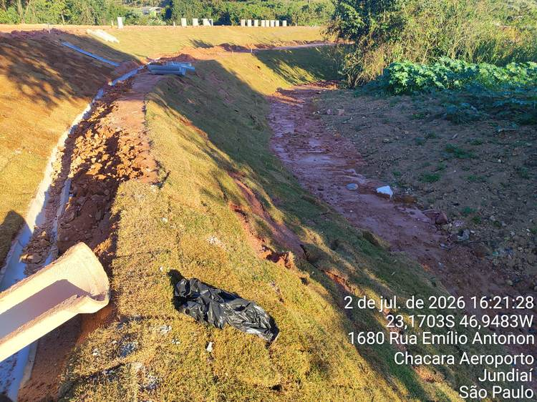 | 1 | Plantio de Grama | Remoção das gramas mal instaladas e deslocadas do talude | 3 | Concluída | 0.0% | 41.7%
 |  |  |  |  | 2 | Terraplanagem | Nivelamento e compactação do solo do talude | 4 | Pendente
 |  |  |  |  | 3 | Plantio de Grama | Replantio de grama em todo o talude da curva da bacia | 3 | Pendente
 |  |  |  |  | 4 | Geral / 5S | Remoção de lona e resíduos do talude; limpeza geral da área | 2 | Concluída
12 | Talude da Bacia — Curva (Escada 3) | 10 | Talude da Bacia — Curva (Escada 3) | 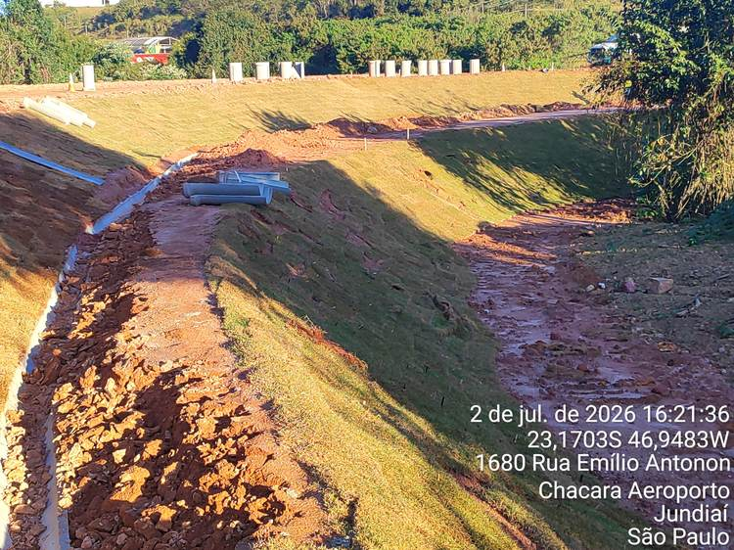 | 1 | Plantio de Grama | Remoção das gramas mal instaladas e deslocadas do talude | 3 | Concluída | 0.0% | 100.0%
 |  |  |  |  | 2 | Terraplanagem | Nivelamento e compactação do solo do talude | 4 | Concluída
 |  |  |  |  | 3 | Plantio de Grama | Replantio de grama em todo o talude da curva da bacia | 3 | Concluída
 |  |  |  |  | 4 | Geral / 5S | Remoção de lona e resíduos do talude; limpeza geral da área | 2 | Concluída
13 | Berma Externa — Acompanhamento da Rua | 11 | Berma Externa — Acompanhamento da Rua | 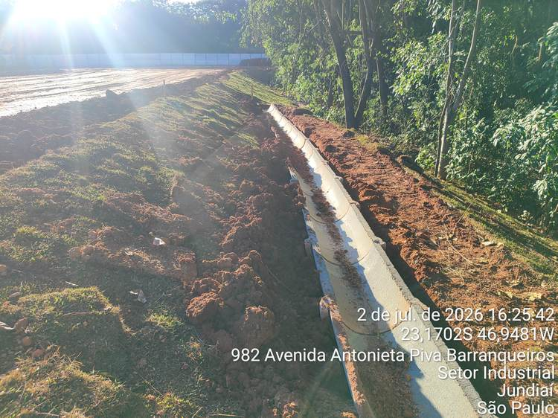 | 1 | Macrodrenagem | Reaterro na face lateral da canaleta de 50cm | 5 | Concluída | 0.0% | 47.2%
 |  |  |  |  | 2 | Macrodrenagem | Recompactação do solo nas laterais da canaleta | 5 | Concluída
 |  |  |  |  | 3 | Macrodrenagem | Limpeza interna da canaleta (remoção de sedimento acumulado) | 2 | Concluída
 |  |  |  |  | 4 | Macrodrenagem | Aplicação de argamassa de regularização (traço 1:3) nas juntas | 4 | Concluída
 |  |  |  |  | 5 | Macrodrenagem | Acerto no nivelamento da crista da Berma | 5 | Pendente
 |  |  |  |  | 6 | Macrodrenagem | Remoção da grama sobre pontos de subsidência e buracos na Berma | 3 | Pendente
 |  |  |  |  | 7 | Macrodrenagem | Recomposição do solo e nivelamento nos pontos de buraco/cavidade | 3 | Pendente
 |  |  |  |  | 8 | Macrodrenagem | Compactação do solo nos pontos recompostos | 3 | Pendente
 |  |  |  |  | 9 | Macrodrenagem | Replantio de grama na Berma e berma externa | 3 | Pendente
 |  |  |  |  | 10 | Macrodrenagem | Remoção do excedente de terra da berma | 1 | Concluída
 |  |  |  |  | 11 | Geral / 5S | Limpeza geral e organização da área | 2 | Pendente
14 | Berma Externa — Acompanhamento da Rua | 11 | Berma Externa — Acompanhamento da Rua | 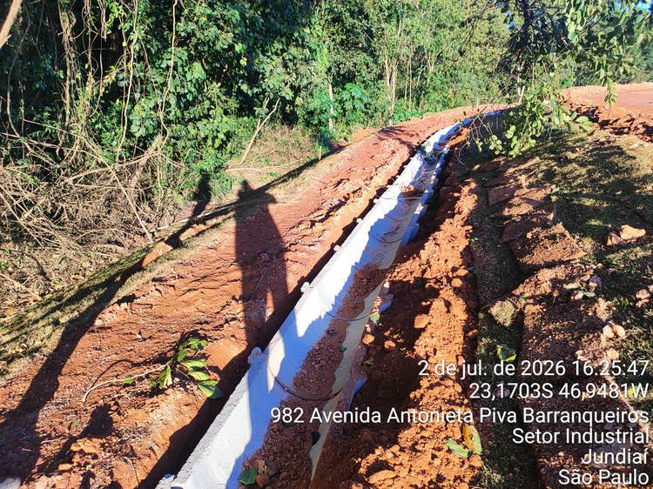 | 1 | Macrodrenagem | Reaterro na face lateral da canaleta de 50cm | 5 | Concluída | 0.0% | 63.2%
 |  |  |  |  | 2 | Macrodrenagem | Recompactação do solo nas laterais da canaleta | 5 | Concluída
 |  |  |  |  | 3 | Macrodrenagem | Limpeza interna da canaleta (remoção de sedimento acumulado) | 2 | Concluída
 |  |  |  |  | 4 | Macrodrenagem | Aplicação de argamassa de regularização (traço 1:3) nas juntas | 5 | Concluída
 |  |  |  |  | 5 | Macrodrenagem | Acerto no nivelamento da crista da Berma | 5 | Concluída
 |  |  |  |  | 6 | Macrodrenagem | Remoção da grama sobre pontos de subsidência e buracos na Berma | 3 | Pendente
 |  |  |  |  | 7 | Macrodrenagem | Recomposição do solo e nivelamento nos pontos de buraco/cavidade | 3 | Pendente
 |  |  |  |  | 8 | Macrodrenagem | Compactação do solo nos pontos recompostos | 3 | Pendente
 |  |  |  |  | 9 | Macrodrenagem | Replantio de grama na Berma e berma externa | 3 | Pendente
 |  |  |  |  | 10 | Macrodrenagem | Remoção do excedente de terra da berma | 2 | Concluída
 |  |  |  |  | 11 | Geral / 5S | Limpeza geral e organização da área | 2 | Pendente
15 | Berma Externa — Acompanhamento da Rua | 11 | Berma Externa — Acompanhamento da Rua | 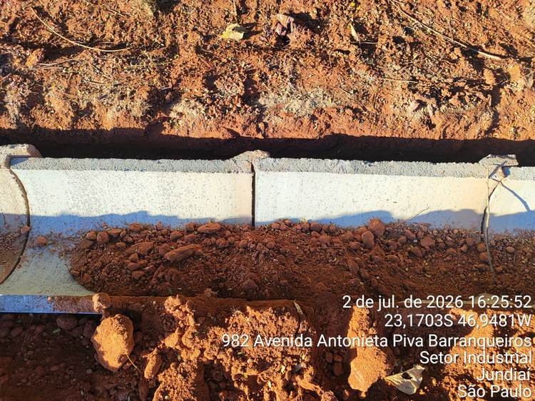 | 1 | Macrodrenagem | Acerto no nivelamento da crista da Berma | 5 | Concluída | 0.0% | 31.8%
 |  |  |  |  | 2 | Macrodrenagem | Remoção da grama sobre pontos de subsidência e buracos na Berma | 3 | Pendente
 |  |  |  |  | 3 | Macrodrenagem | Recomposição do solo e nivelamento nos pontos de buraco/cavidade | 3 | Pendente
 |  |  |  |  | 4 | Macrodrenagem | Compactação do solo nos pontos recompostos | 3 | Pendente
 |  |  |  |  | 5 | Macrodrenagem | Replantio de grama na Berma e berma externa | 3 | Pendente
 |  |  |  |  | 6 | Macrodrenagem | Remoção do excedente de terra da berma | 3 | Pendente
 |  |  |  |  | 7 | Geral / 5S | Limpeza geral e organização da área | 2 | Concluída
16 | Berma Externa — Acompanhamento da Rua | 11 | Berma Externa — Acompanhamento da Rua | 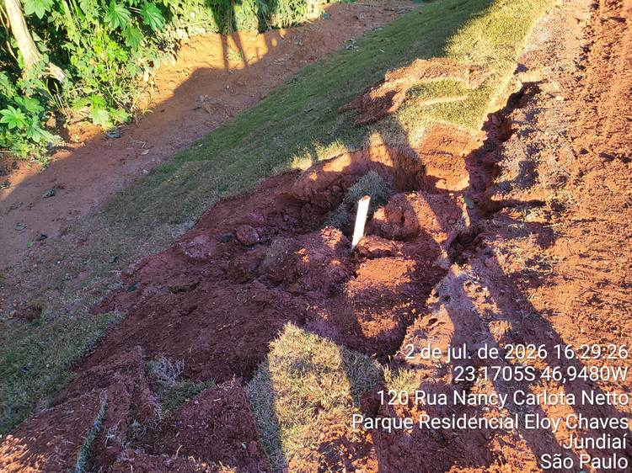 | 1 | Macrodrenagem | Reaterro na face lateral da canaleta de 50cm | 5 | Concluída | 18.2% | 66.7%
 |  |  |  |  | 2 | Macrodrenagem | Recompactação do solo nas laterais da canaleta | 5 | Concluída
 |  |  |  |  | 3 | Macrodrenagem | Limpeza interna da canaleta (remoção de sedimento acumulado) | 3 | Concluída
 |  |  |  |  | 4 | Macrodrenagem | Aplicação de argamassa de regularização (traço 1:3) nas juntas | 5 | Concluída
 |  |  |  |  | 5 | Macrodrenagem | Acerto no nivelamento da crista da Berma | 5 | Concluída
 |  |  |  |  | 6 | Macrodrenagem | Remoção da grama sobre pontos de subsidência e buracos na Berma | 3 | Pendente
 |  |  |  |  | 7 | Macrodrenagem | Recomposição do solo e nivelamento nos pontos de buraco/cavidade | 3 | Pendente
 |  |  |  |  | 8 | Macrodrenagem | Compactação do solo nos pontos recompostos | 3 | Pendente
 |  |  |  |  | 9 | Macrodrenagem | Replantio de grama na Berma e berma externa | 3 | Pendente
 |  |  |  |  | 10 | Macrodrenagem | Remoção do excedente de terra da berma | 5 | Concluída
 |  |  |  |  | 11 | Geral / 5S | Limpeza geral e organização da área | 2 | Pendente
17 | Berma Externa — Acompanhamento da Rua | 11 | Berma Externa — Acompanhamento da Rua | 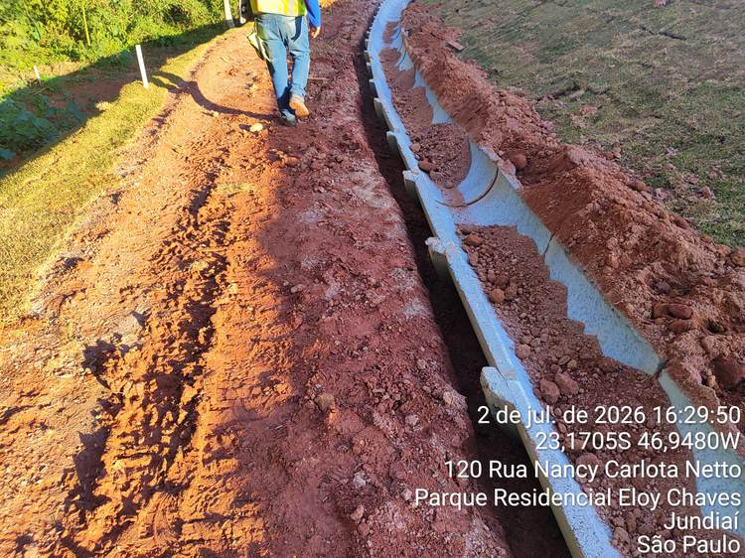 | 1 | Macrodrenagem | Acerto no nivelamento da crista da Berma | 5 | Pendente | 28.6% | 20.8%
 |  |  |  |  | 2 | Macrodrenagem | Remoção da grama sobre pontos de subsidência e buracos na Berma | 3 | Pendente
 |  |  |  |  | 3 | Macrodrenagem | Recomposição do solo e nivelamento nos pontos de buraco/cavidade | 3 | Pendente
 |  |  |  |  | 4 | Macrodrenagem | Compactação do solo nos pontos recompostos | 3 | Pendente
 |  |  |  |  | 5 | Macrodrenagem | Replantio de grama na Berma e berma externa | 3 | Pendente
 |  |  |  |  | 6 | Macrodrenagem | Remoção do excedente de terra da berma | 5 | Concluída
 |  |  |  |  | 7 | Geral / 5S | Limpeza geral e organização da área | 2 | Pendente
18 | Berma Externa — Acompanhamento da Rua | 11 | Berma Externa — Acompanhamento da Rua | 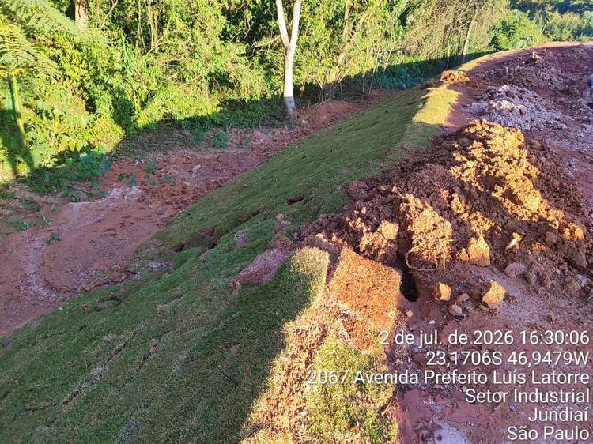 | 1 | Macrodrenagem | Acerto no nivelamento da crista da Berma | 3 | Pendente | 28.6% | 50.0%
 |  |  |  |  | 2 | Macrodrenagem | Remoção da grama sobre pontos de subsidência e buracos na Berma | 3 | Pendente
 |  |  |  |  | 3 | Macrodrenagem | Recomposição do solo e nivelamento nos pontos de buraco/cavidade | 3 | Concluída
 |  |  |  |  | 4 | Macrodrenagem | Compactação do solo nos pontos recompostos | 3 | Pendente
 |  |  |  |  | 5 | Macrodrenagem | Replantio de grama na Berma e berma externa | 3 | Concluída
 |  |  |  |  | 6 | Macrodrenagem | Remoção do excedente de terra da berma | 5 | Concluída
 |  |  |  |  | 7 | Geral / 5S | Limpeza geral e organização da área | 2 | Pendente
19 | Berma Externa — Acompanhamento da Rua | 11 | Berma Externa — Acompanhamento da Rua | 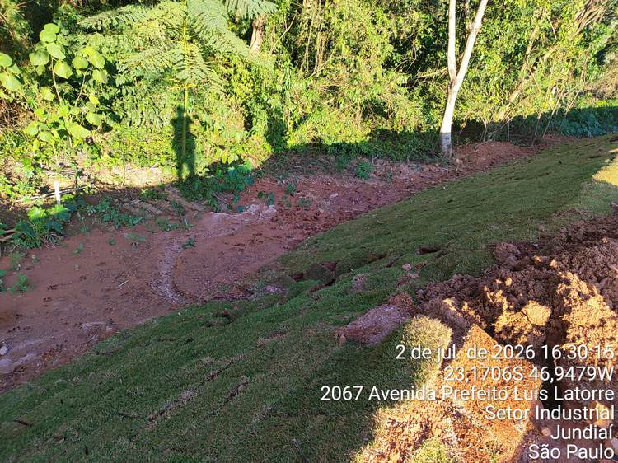 | 1 | Macrodrenagem | Reaterro na face lateral da canaleta de 50cm | 5 | Concluída | 18.2% | 69.0%
 |  |  |  |  | 2 | Macrodrenagem | Recompactação do solo nas laterais da canaleta | 5 | Concluída
 |  |  |  |  | 3 | Macrodrenagem | Limpeza interna da canaleta (remoção de sedimento acumulado) | 3 | Concluída
 |  |  |  |  | 4 | Macrodrenagem | Aplicação de argamassa de regularização (traço 1:3) nas juntas | 5 | Concluída
 |  |  |  |  | 5 | Macrodrenagem | Acerto no nivelamento da crista da Berma | 5 | Pendente
 |  |  |  |  | 6 | Macrodrenagem | Remoção da grama sobre pontos de subsidência e buracos na Berma | 3 | Concluída
 |  |  |  |  | 7 | Macrodrenagem | Recomposição do solo e nivelamento nos pontos de buraco/cavidade | 3 | Pendente
 |  |  |  |  | 8 | Macrodrenagem | Compactação do solo nos pontos recompostos | 3 | Pendente
 |  |  |  |  | 9 | Macrodrenagem | Replantio de grama na Berma e berma externa | 3 | Concluída
 |  |  |  |  | 10 | Macrodrenagem | Remoção do excedente de terra da berma | 5 | Concluída
 |  |  |  |  | 11 | Geral / 5S | Limpeza geral e organização da área | 2 | Pendente
20 | Berma Externa — Acompanhamento da Rua | 11 | Berma Externa — Acompanhamento da Rua | 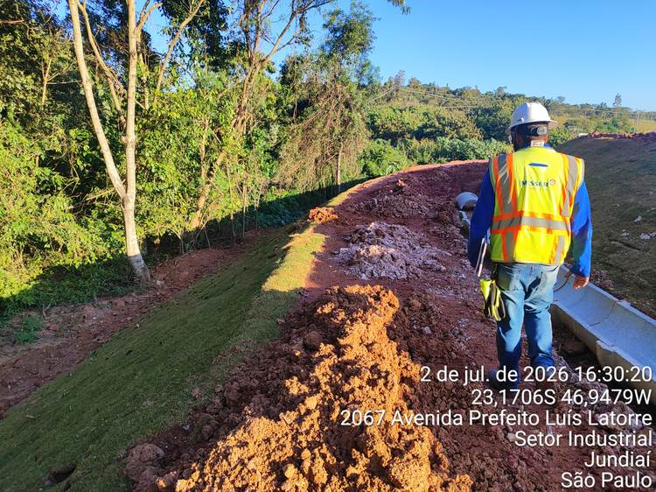 | 1 | Macrodrenagem | Acerto no nivelamento da crista da Berma | 5 | Pendente | 28.6% | 25.0%
 |  |  |  |  | 2 | Macrodrenagem | Remoção da grama sobre pontos de subsidência e buracos na Berma | 3 | Concluída
 |  |  |  |  | 3 | Macrodrenagem | Recomposição do solo e nivelamento nos pontos de buraco/cavidade | 3 | Pendente
 |  |  |  |  | 4 | Macrodrenagem | Compactação do solo nos pontos recompostos | 3 | Pendente
 |  |  |  |  | 5 | Macrodrenagem | Replantio de grama na Berma e berma externa | 3 | Concluída
 |  |  |  |  | 6 | Macrodrenagem | Remoção do excedente de terra da berma | 5 | Pendente
 |  |  |  |  | 7 | Geral / 5S | Limpeza geral e organização da área | 2 | Pendente
21 | Berma Externa — Acompanhamento da Rua | 11 | Berma Externa — Acompanhamento da Rua | 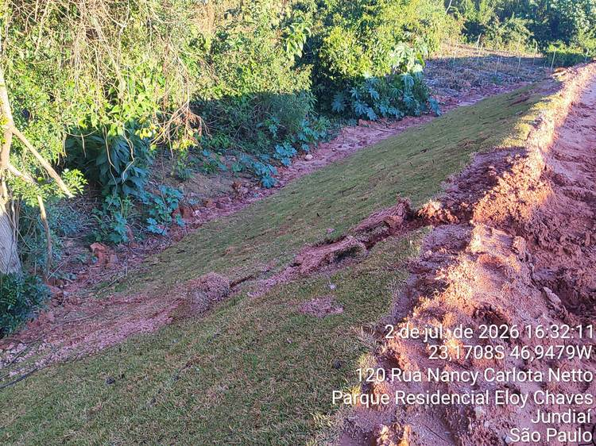 | 1 | Macrodrenagem | Acerto no nivelamento da crista da Berma | 5 | Pendente | 28.6% | 25.0%
 |  |  |  |  | 2 | Macrodrenagem | Remoção da grama sobre pontos de subsidência e buracos na Berma | 3 | Concluída
 |  |  |  |  | 3 | Macrodrenagem | Recomposição do solo e nivelamento nos pontos de buraco/cavidade | 3 | Pendente
 |  |  |  |  | 4 | Macrodrenagem | Compactação do solo nos pontos recompostos | 3 | Pendente
 |  |  |  |  | 5 | Macrodrenagem | Replantio de grama na Berma e berma externa | 3 | Concluída
 |  |  |  |  | 6 | Macrodrenagem | Remoção do excedente de terra da berma | 5 | Pendente
 |  |  |  |  | 7 | Geral / 5S | Limpeza geral e organização da área | 2 | Pendente
22 | Berma Externa — Acompanhamento da Rua | 11 | Berma Externa — Acompanhamento da Rua | 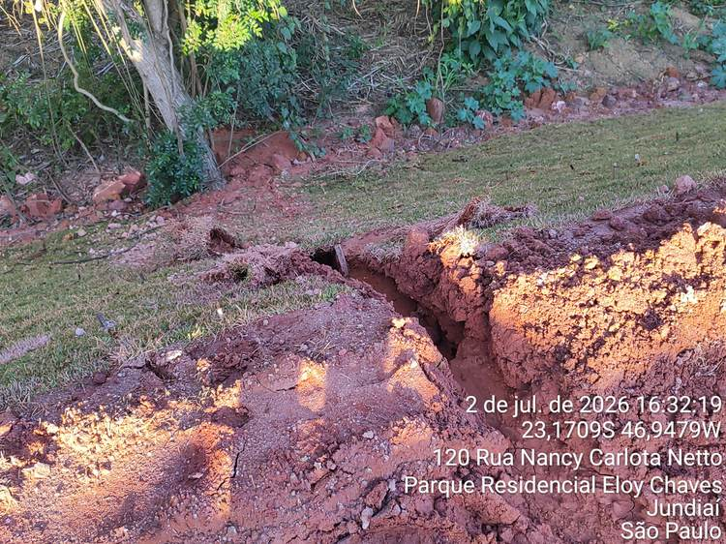 | 1 | Macrodrenagem | Acerto no nivelamento da crista da Berma | 5 | Pendente | 28.6% | 27.3%
 |  |  |  |  | 2 | Plantio de Grama | Remoção da grama sobre pontos de subsidência e buracos na Berma | 3 | Concluída
 |  |  |  |  | 3 | Macrodrenagem | Recomposição do solo e nivelamento nos pontos de buraco/cavidade | 3 | Pendente
 |  |  |  |  | 4 | Macrodrenagem | Compactação do solo nos pontos recompostos | 3 | Pendente
 |  |  |  |  | 5 | Plantio de Grama | Replantio de grama na Berma e berma externa | 3 | Concluída
 |  |  |  |  | 6 | Macrodrenagem | Remoção do excedente de terra da berma | 3 | Pendente
 |  |  |  |  | 7 | Geral / 5S | Limpeza geral e organização da área | 2 | Pendente
23 | Berma Externa — Acompanhamento da Rua | 11 | Berma Externa — Acompanhamento da Rua | 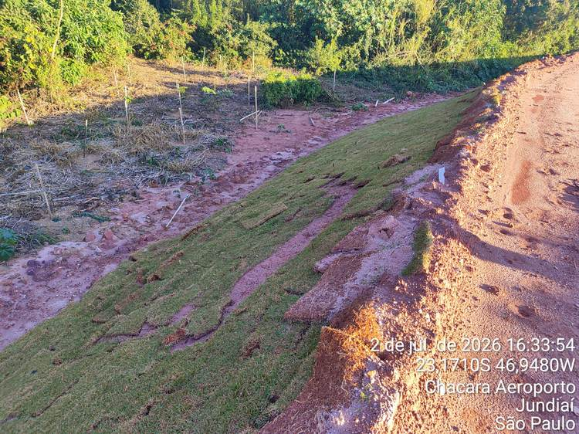 | 1 | Macrodrenagem | Reaterro na face lateral da canaleta de 50cm | 5 | Concluída | 18.2% | 75.0%
 |  |  |  |  | 2 | Macrodrenagem | Recompactação do solo nas laterais da canaleta | 5 | Concluída
 |  |  |  |  | 3 | Macrodrenagem | Limpeza interna da canaleta (remoção de sedimento acumulado) | 2 | Concluída
 |  |  |  |  | 4 | Macrodrenagem | Aplicação de argamassa de regularização (traço 1:3) nas juntas | 3 | Concluída
 |  |  |  |  | 5 | Macrodrenagem | Acerto no nivelamento da crista da Berma | 2 | Pendente
 |  |  |  |  | 6 | Plantio de Grama | Remoção da grama sobre pontos de subsidência e buracos na Berma | 3 | Concluída
 |  |  |  |  | 7 | Macrodrenagem | Recomposição do solo e nivelamento nos pontos de buraco/cavidade | 2 | Pendente
 |  |  |  |  | 8 | Macrodrenagem | Compactação do solo nos pontos recompostos | 2 | Pendente
 |  |  |  |  | 9 | Plantio de Grama | Replantio de grama na Berma e berma externa | 3 | Concluída
 |  |  |  |  | 10 | Macrodrenagem | Remoção do excedente de terra da berma | 3 | Concluída
 |  |  |  |  | 11 | Geral / 5S | Limpeza geral e organização da área | 2 | Pendente
24 | Transição Berma × Platô — Final do Talude | 12 | Transição Berma × Platô — Final do Talude | 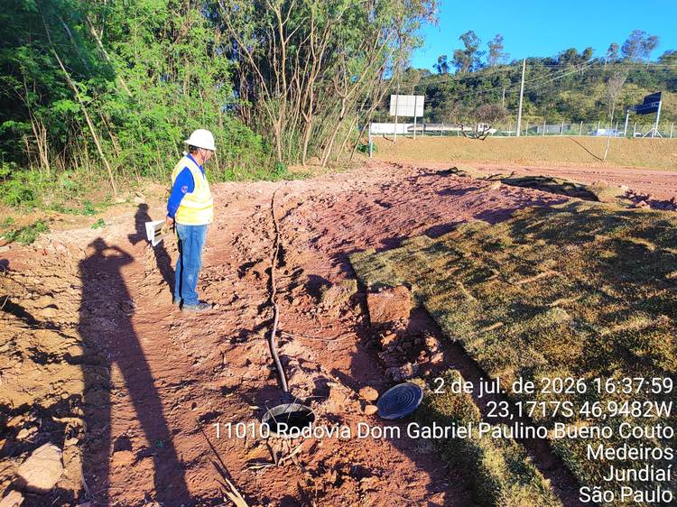 | 1 | Terraplanagem | Corte do aterro | 3 | Pendente | 0.0% | 0.0%
 |  |  |  |  | 2 | Terraplanagem | Nivelamento do solo | 3 | Pendente
 |  |  |  |  | 3 | Terraplanagem | Compactação do solo | 3 | Pendente
 |  |  |  |  | 4 | Plantio de Grama | Plantio de grama | 3 | Pendente
 |  |  |  |  | 5 | Terraplanagem | Remoção de excedente de materiais | 2 | Pendente
 |  |  |  |  | 6 | Geral / 5S | Limpeza geral e reorganização da área | 2 | Pendente
25 | Platô — Área de Tancagem | 13 | Platô — Área de Tancagem | 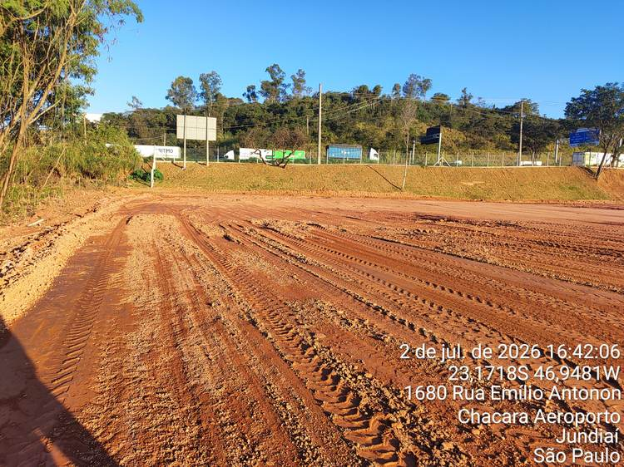 | 1 | Terraplanagem | Aplicação de água com caminhão pipa | 3 | Pendente | 0.0% | 25.0%
 |  |  |  |  | 2 | Terraplanagem | Nivelamento superficial da superfície | 3 | Pendente
 |  |  |  |  | 3 | Geral / 5S | Limpeza geral e reorganização da área | 2 | Concluída
26 | Platô — Área de Tancagem | 13 | Platô — Área de Tancagem | 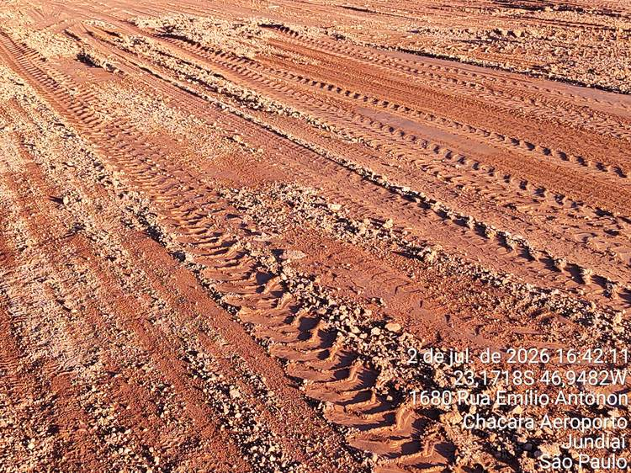 | 1 | Terraplanagem | Aplicação de água com caminhão pipa | 3 | Pendente | 0.0% | 25.0%
 |  |  |  |  | 2 | Terraplanagem | Nivelamento superficial da superfície | 3 | Pendente
 |  |  |  |  | 3 | Geral / 5S | Limpeza geral e reorganização da área | 2 | Concluída
27 | Platô — Área de Tancagem | 13 | Platô — Área de Tancagem | 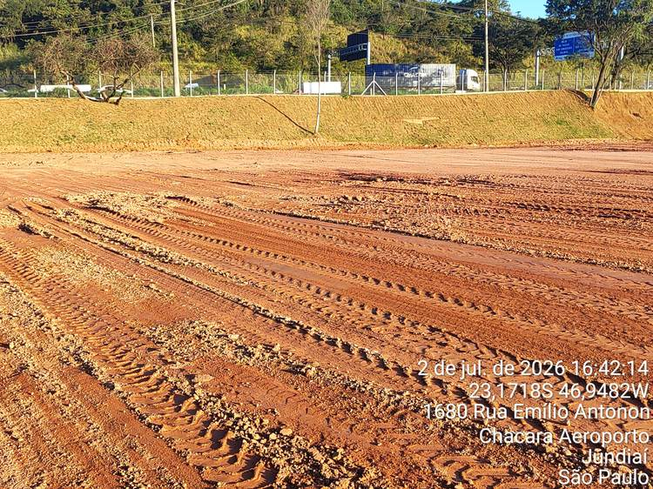 | 1 | Terraplanagem | Aplicação de água com caminhão pipa | 3 | Pendente | 0.0% | 25.0%
 |  |  |  |  | 2 | Terraplanagem | Nivelamento superficial da superfície | 3 | Pendente
 |  |  |  |  | 3 | Geral / 5S | Limpeza geral e reorganização da área | 2 | Concluída
28 | Talude do Fundo da Obra | 14 | Talude do Fundo da Obra | 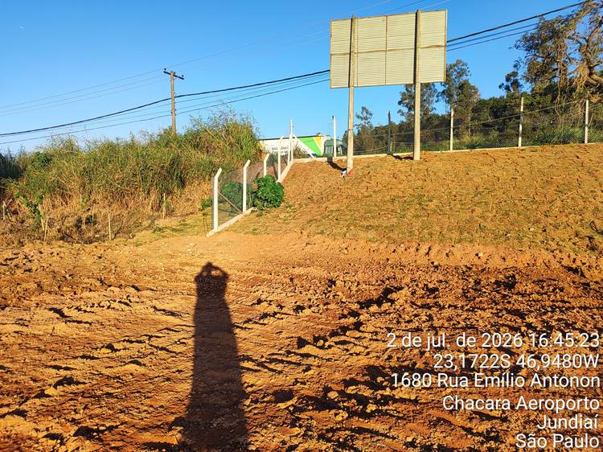 | 1 | Plantio de Grama | Realinhamento da grama | 3 | Concluída | 66.7% | 75.0%
 |  |  |  |  | 2 | Plantio de Grama | Plantio de grama no pé do talude | 3 | Concluída
 |  |  |  |  | 3 | Plantio de Grama | Remoção de gramas mal instaladas | 3 | Concluída
 |  |  |  |  | 4 | Terraplanagem | Nivelamento do solo | 3 | Pendente
 |  |  |  |  | 5 | Plantio de Grama | Replantio das gramas mal instaladas | 3 | Concluída
 |  |  |  |  | 6 | Geral / 5S | Limpeza geral e reorganização da área | 1 | Pendente
29 | Talude do Fundo da Obra | 14 | Talude do Fundo da Obra | 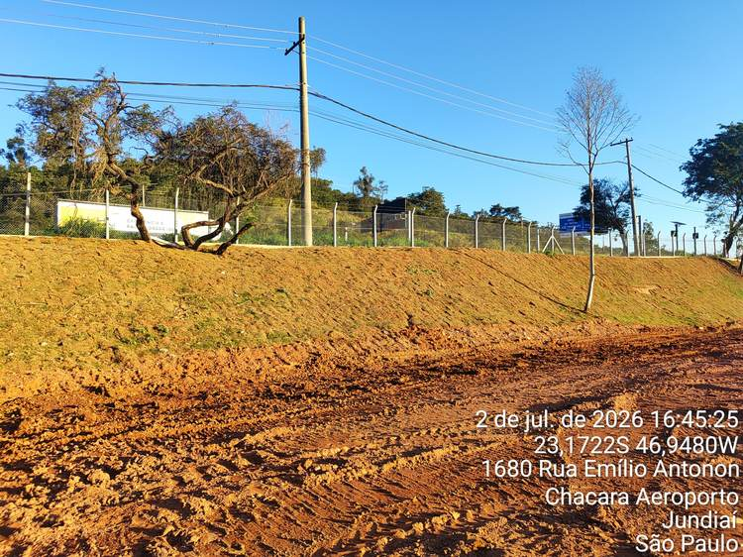 | 1 | Plantio de Grama | Realinhamento da grama | 3 | Concluída | 66.7% | 75.0%
 |  |  |  |  | 2 | Plantio de Grama | Plantio de grama no pé do talude | 3 | Concluída
 |  |  |  |  | 3 | Plantio de Grama | Remoção de gramas mal instaladas | 3 | Concluída
 |  |  |  |  | 4 | Terraplanagem | Nivelamento do solo | 3 | Pendente
 |  |  |  |  | 5 | Plantio de Grama | Replantio das gramas mal instaladas | 3 | Concluída
 |  |  |  |  | 6 | Geral / 5S | Limpeza geral e reorganização da área | 1 | Pendente
30 | Talude do Fundo da Obra | 14 | Talude do Fundo da Obra | 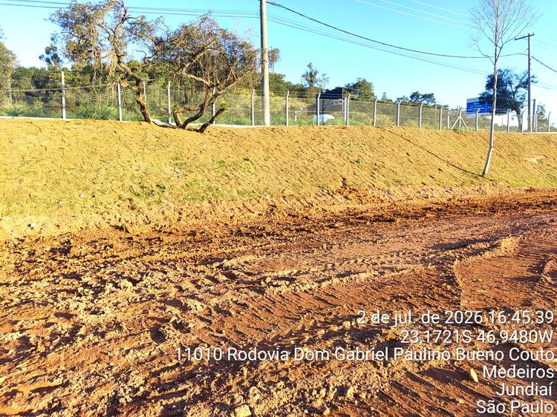 | 1 | Plantio de Grama | Realinhamento da grama | 3 | Concluída | 66.7% | 75.0%
 |  |  |  |  | 2 | Plantio de Grama | Plantio de grama no pé do talude | 3 | Concluída
 |  |  |  |  | 3 | Plantio de Grama | Remoção de gramas mal instaladas | 3 | Concluída
 |  |  |  |  | 4 | Terraplanagem | Nivelamento do solo | 3 | Pendente
 |  |  |  |  | 5 | Plantio de Grama | Replantio das gramas mal instaladas | 3 | Concluída
 |  |  |  |  | 6 | Geral / 5S | Limpeza geral e reorganização da área | 1 | Pendente
31 | Platô — Frente ao Prédio Administrativo | 15 | Platô — Frente ao Prédio Administrativo | 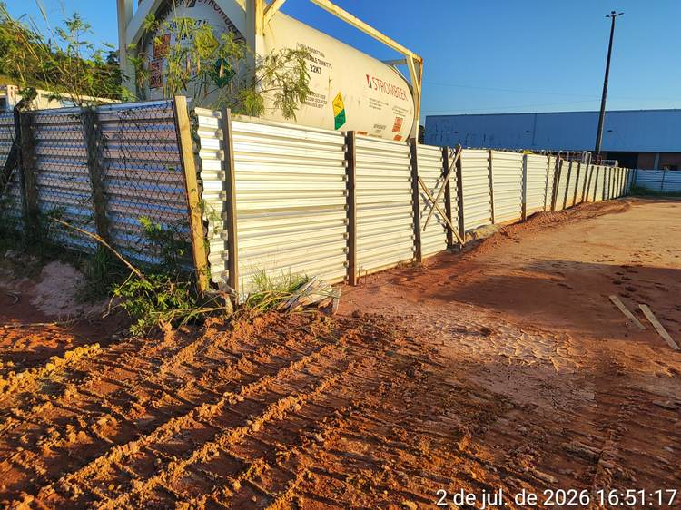 | 1 | Terraplanagem | Remoção de materiais espalhados | 1 | Concluída | 0.0% | 100.0%
 |  |  |  |  | 2 | Geral / 5S | Limpeza geral e reorganização da área | 1 | Concluída
32 | Platô — Frente ao Prédio Administrativo | 15 | Platô — Frente ao Prédio Administrativo | 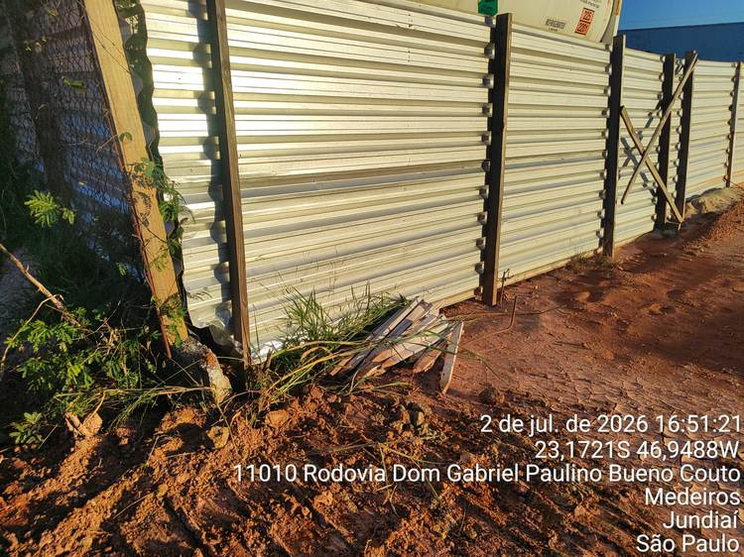 | 1 | Terraplanagem | Remoção de materiais espalhados | 1 | Concluída | 0.0% | 100.0%
 |  |  |  |  | 2 | Geral / 5S | Limpeza geral e reorganização da área | 1 | Concluída
33 | Platô — Frente ao Prédio Administrativo | 15 | Platô — Frente ao Prédio Administrativo | 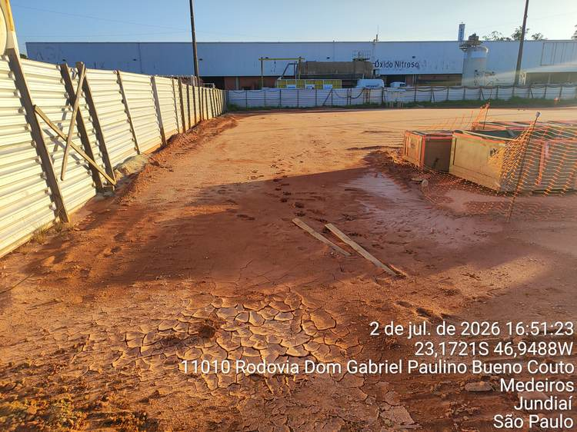 | 1 | Terraplanagem | Remoção de materiais espalhados | 1 | Concluída | 0.0% | 100.0%
 |  |  |  |  | 2 | Geral / 5S | Limpeza geral e reorganização da área | 1 | Concluída
34 | Platô — Frente ao Prédio Administrativo | 15 | Platô — Frente ao Prédio Administrativo | 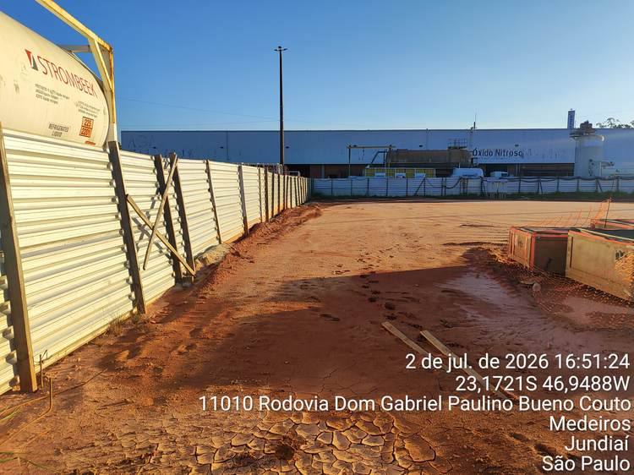 | 1 | Terraplanagem | Remoção de materiais espalhados | 1 | Concluída | 0.0% | 100.0%
 |  |  |  |  | 2 | Geral / 5S | Limpeza geral e reorganização da área | 1 | Concluída
35 | Platô Central | 16 | Platô Central | 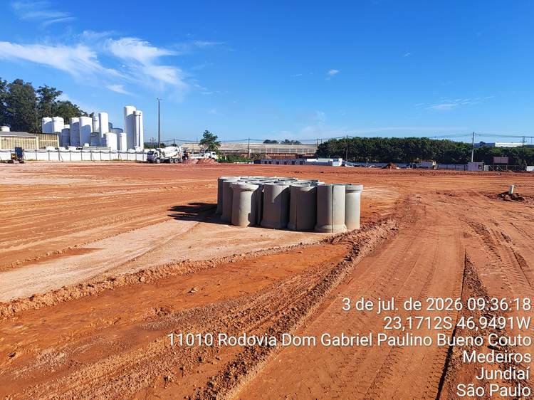 | 1 | Macrodrenagem | Remoção de Canaletas | 3 | Concluída | 33.3% | 57.1%
 |  |  |  |  | 2 | Terraplanagem | Regularização e adensamento do Platôr Central | 3 | Pendente
 |  |  |  |  | 3 | Geral / 5S | Limpeza geral e reorganização da área | 1 | Concluída
36 | Platô Central | 16 | Platô Central | 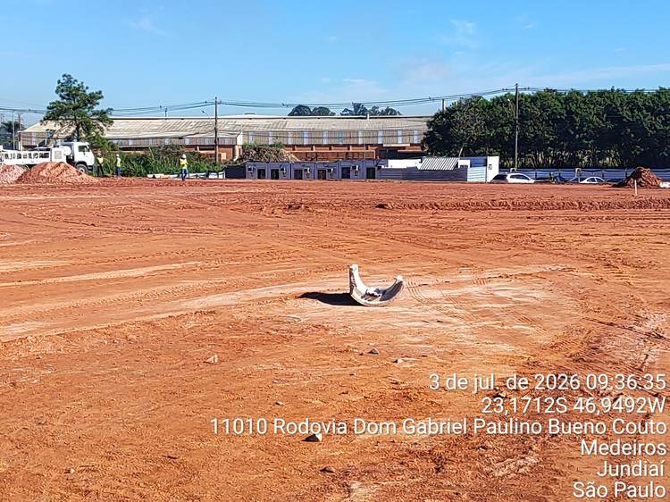 | 1 | Macrodrenagem | Remoção de Canaletas | 1 | Concluída | 0.0% | 40.0%
 |  |  |  |  | 2 | Terraplanagem | Regularização e adensamento do Platôr Central | 3 | Pendente
 |  |  |  |  | 3 | Geral / 5S | Limpeza geral e reorganização da área | 1 | Concluída
37 | Platô Central | 16 | Platô Central | 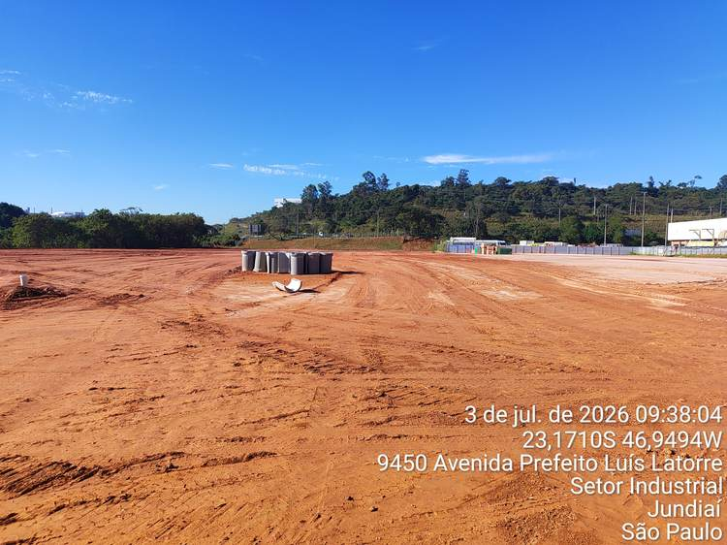 | 1 | Macrodrenagem | Remoção de Canaletas | 3 | Concluída | 33.3% | 57.1%
 |  |  |  |  | 2 | Terraplanagem | Regularização e adensamento do Platôr Central | 3 | Pendente
 |  |  |  |  | 3 | Geral / 5S | Limpeza geral e reorganização da área | 1 | Concluída
38 | Caixa de Interligação 1 | C01 | Caixa de Interligação 1 | 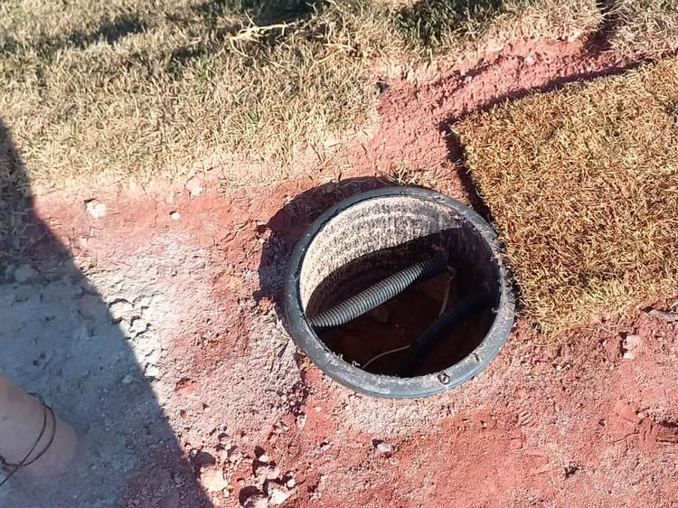 | 1 | CFTV | Instalação da Tampa da Caixa de Interligação do Sistema de CFTV | 1 | Pendente | 0.0% | 0.0%
39 | Talude do Platô — Frente à Bacia | C02 | Talude do Platô — Frente à Bacia | 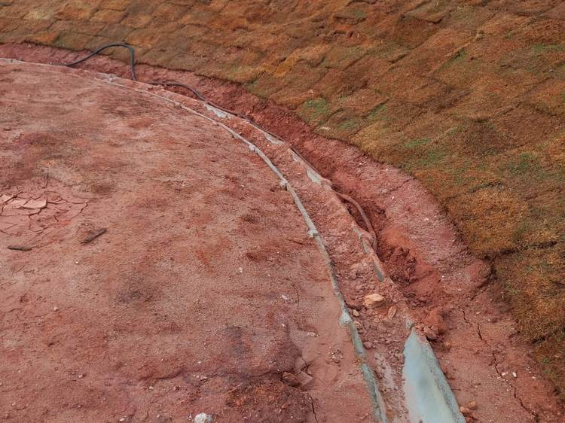 | 1 | CFTV | Abertura de vala e enterramento do cabeamento do Sistema de CFTV | 1 | Concluída | 100.0% | 100.0%
40 | Talude do Platô — Frente à Bacia | C03 | Talude do Platô — Frente à Bacia | 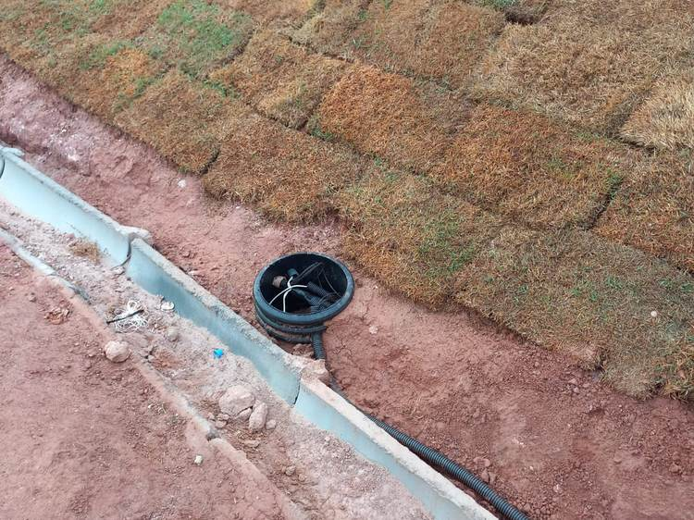 | 1 | CFTV | Abertura de vala e enterramento do cabeamento do Sistema de CFTV | 1 | Concluída | 50.0% | 50.0%
 |  |  |  |  | 2 | CFTV | Instalação da Tampa da Caixa de Interligação do Sistema de CFTV | 1 | Pendente
41 | Caixa de Interligação 2 | C04 | Caixa de Interligação 2 | 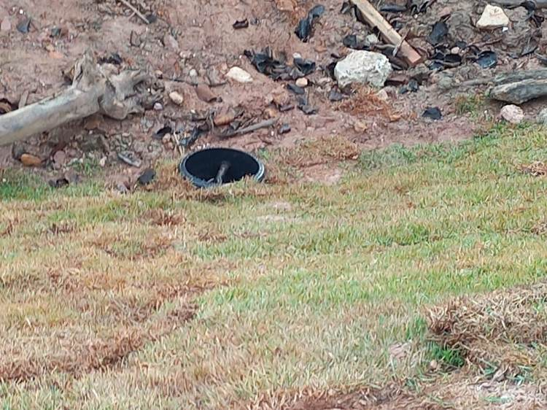 | 1 | CFTV | Instalação da Tampa da Caixa de Interligação do Sistema de CFTV | 1 | Pendente | 0.0% | 0.0%
42 | Berma Externa — Acomp. da Rua — Frente à Bacia | C05 | Berma Externa — Acomp. da Rua — Frente à Bacia | 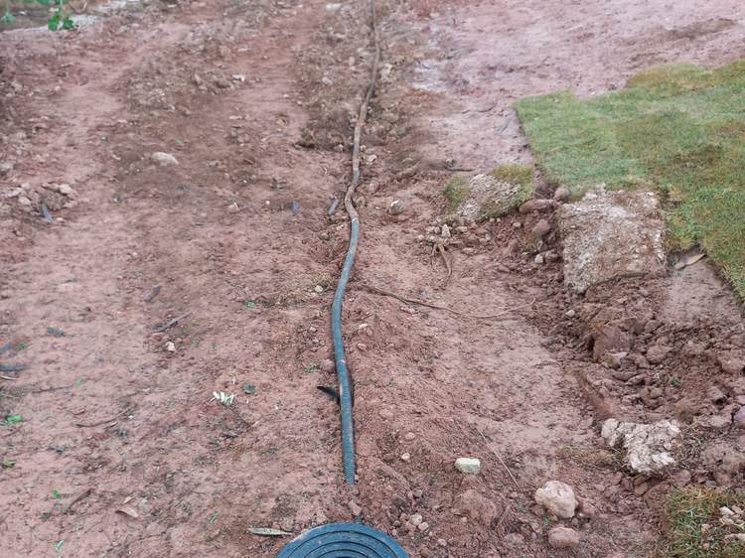 | 1 | CFTV | Abertura de vala, lançamento e enterramento do cabeamento do Sistema de CFTV | 1 | Pendente | 0.0% | 0.0%
43 | Caixa de Interligação 3 | C06 | Caixa de Interligação 3 | 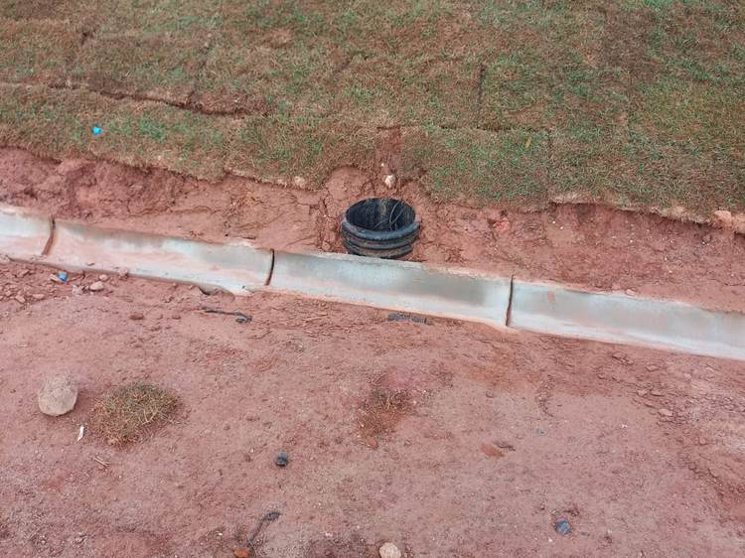 | 1 | CFTV | Instalação da Tampa da Caixa de Interligação do Sistema de CFTV | 1 | Pendente | 0.0% | 0.0%
44 | Caixa de Interligação 4 | C07 | Caixa de Interligação 4 | 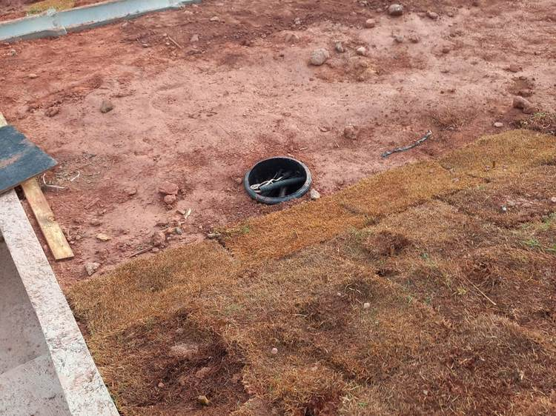 | 1 | CFTV | Instalação da Tampa da Caixa de Interligação do Sistema de CFTV | 1 | Pendente | 0.0% | 0.0%
45 | Talude / Berma / Platô — Portaria Provisória | C08 | Talude / Berma / Platô — Portaria Provisória | 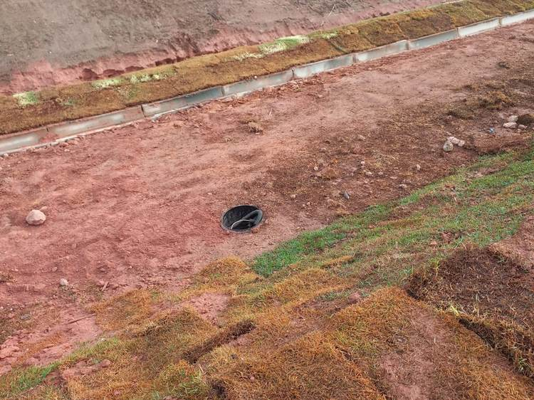 | 1 | CFTV | Instalação da Tampa da Caixa de Interligação do Sistema de CFTV | 1 | Pendente | 0.0% | 0.0%
46 | Talude do Berma — Frente à Bacia | C09 | Talude do Berma — Frente à Bacia | 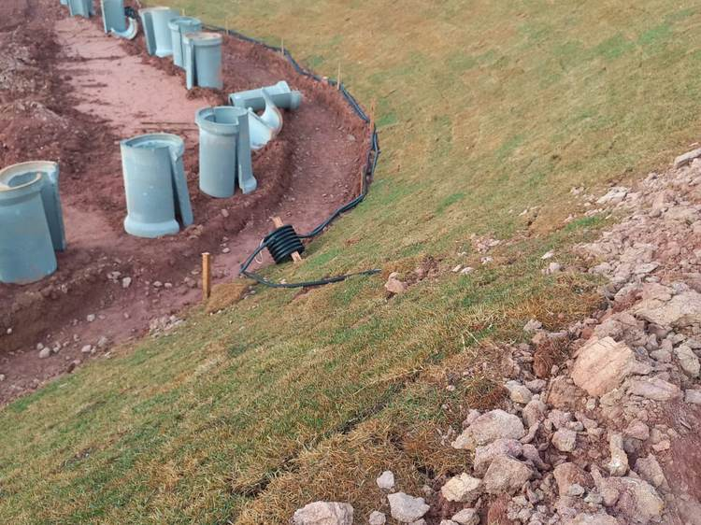 | 1 | CFTV | Abertura de vala e enterramento do cabeamento do Sistema de CFTV no talude | 2 | Concluída | 0.0% | 80.0%
 |  |  |  |  | 2 | CFTV | Finalização da instalação da caixa de passagem do Sistema de CFTV | 2 | Concluída
 |  |  |  |  | 3 | CFTV | Instalação da Tampa da Caixa de Interligação do Sistema de CFTV | 1 | Pendente
47 | Caixa de Interligação 5 | C10 | Caixa de Interligação 5 |  | 1 | CFTV | Instalação da Tampa da Caixa de Interligação do Sistema de CFTV | 1 | Pendente | 0.0% | 0.0%
48 | Caixa de Interligação 6 | C11 | Caixa de Interligação 6 | 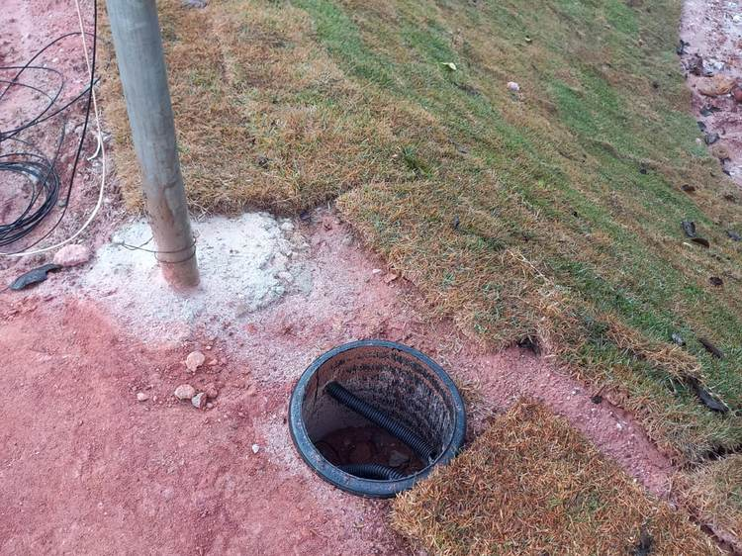 | 1 | CFTV | Instalação da Tampa da Caixa de Interligação do Sistema de CFTV | 1 | Pendente | 0.0% | 0.0%
49 | Caixa de Interligação 7 | C12 | Caixa de Interligação 7 | S/F | 1 | CFTV | Instalação da Tampa da Caixa de Interligação do Sistema de CFTV | 1 | Pendente | 0.0% | 0.0%
— | Documentação | DOC | Entrega de Documentação (Data Book) | — | — | Contrato | Entrega do Data Book completo da obra | 0 | Pendente | 17/07/2026 | Entregável

